comparaison
Cas | Module A [V/U] | Module B [T/V] | Module C [T/V] | indicateur
BEM 430mm | 0.46112475634 | 0.17146818737 | 1.24 | 0.097965532164
BEM 700mm | 0.31004636364 | 0.22797176962 | 14.872 | 1.05118
Faulkner | 0.022499868191 | 0.24940663133 | 188.71170732 | 1.0589776986
Keogh Morton | 0.201 | 0.135 | 30.8 | 0.835758
Schmied et al. | 0.05 | 0.13 | 67.9 | 0.44135
Panara et al. W3 12400 rpm | 0.08 | 0.09 | 144 | 1.0368
Panara et al. W1 10000 rpm | 0.04 | 0.07 | 335 | 0.938

Module A
Module B

Module C
Module de l'indicateur de l'effet Morton

Morton Keogh
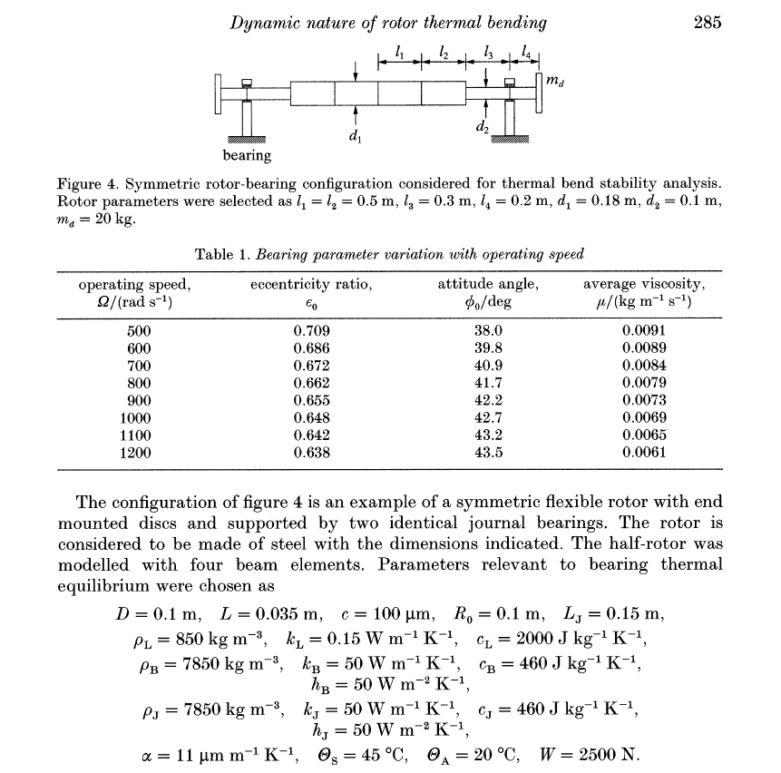
Longueur du palier Lw [m] | 0.035
alpha [°C-1] | 1.10E-05
m [kg] | 20
Distance en porte à faux L [m] | 0.2
Rayon du palier [m] | 0.05
coefficient C | 30.80

Faulkner
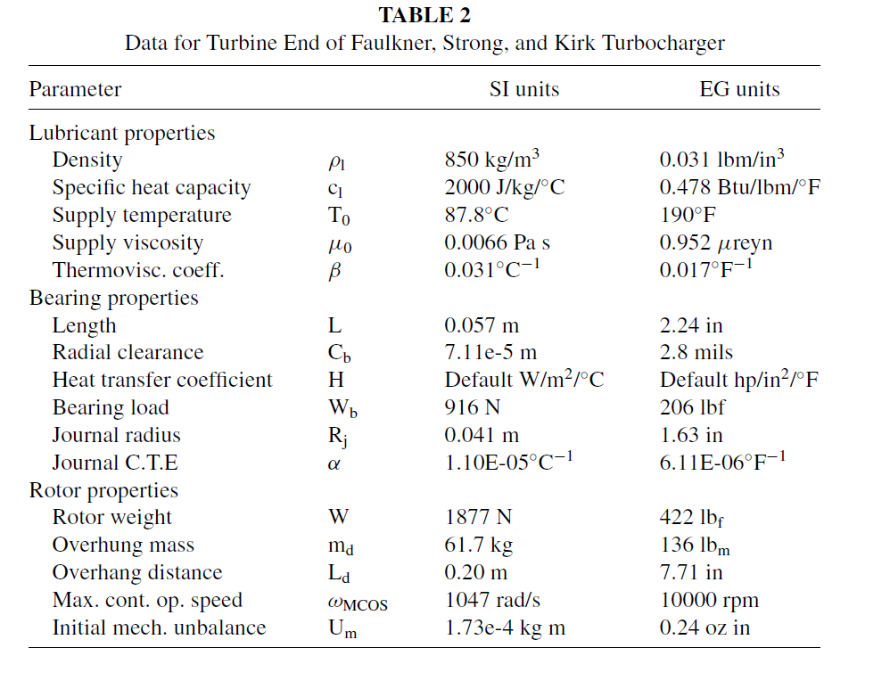
Longueur du palier Lw [m] | 0.057
alpha [°C-1] | 1.10E-05
m [kg] | 61.7
Distance en porte à faux L [m] | 0.2
Rayon du palier [m] | 0.041
coefficient C | 188.71

